Sheet1
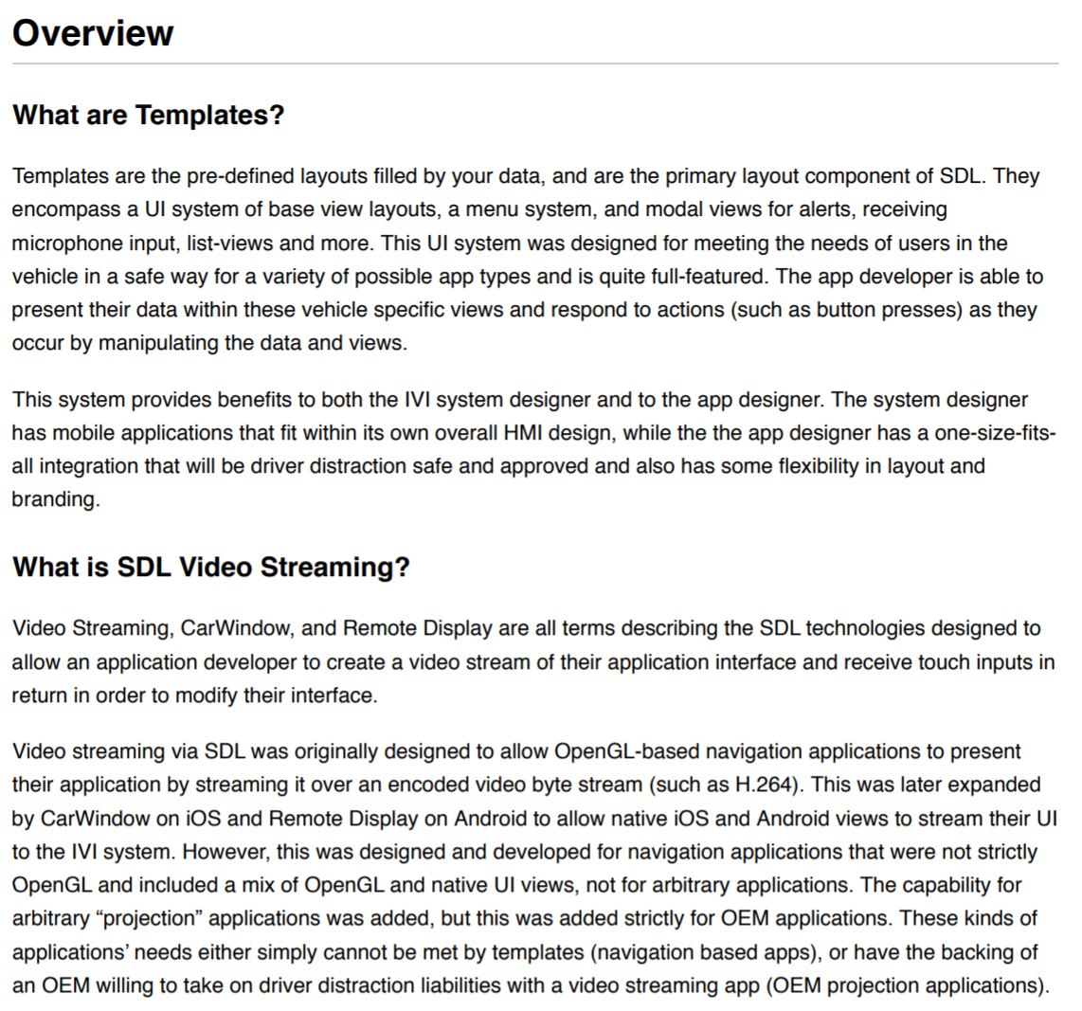
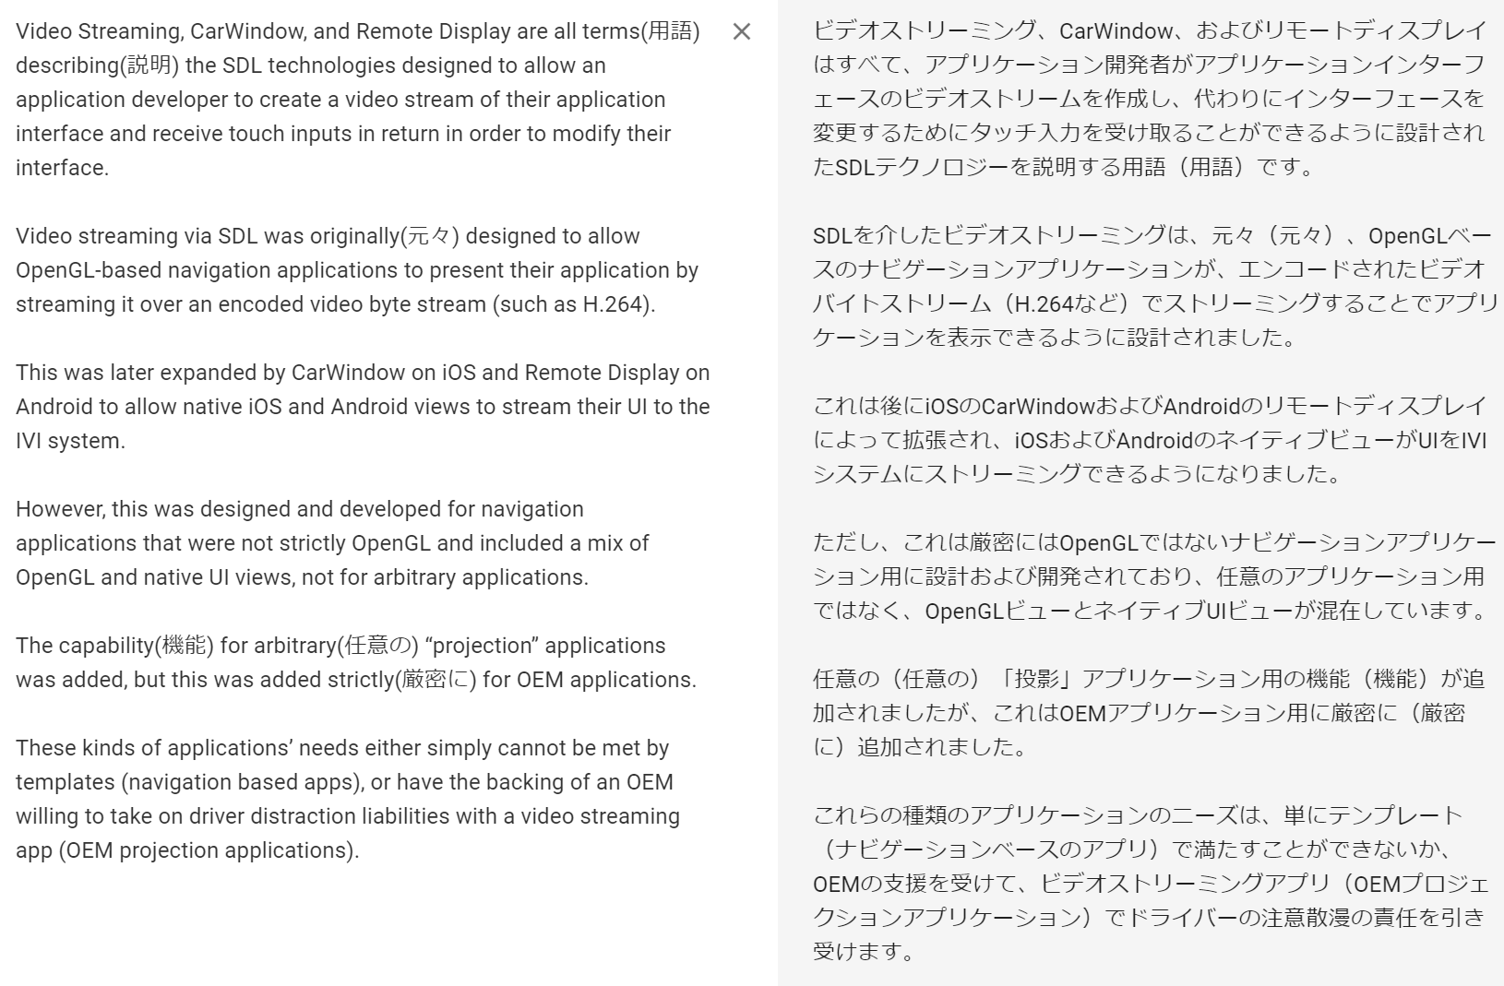
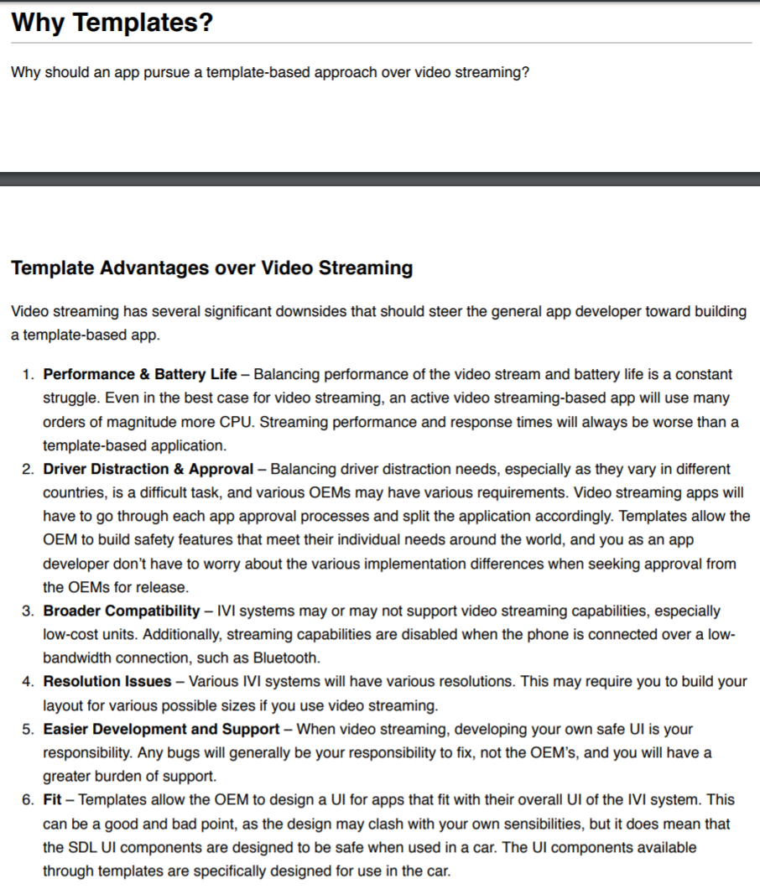
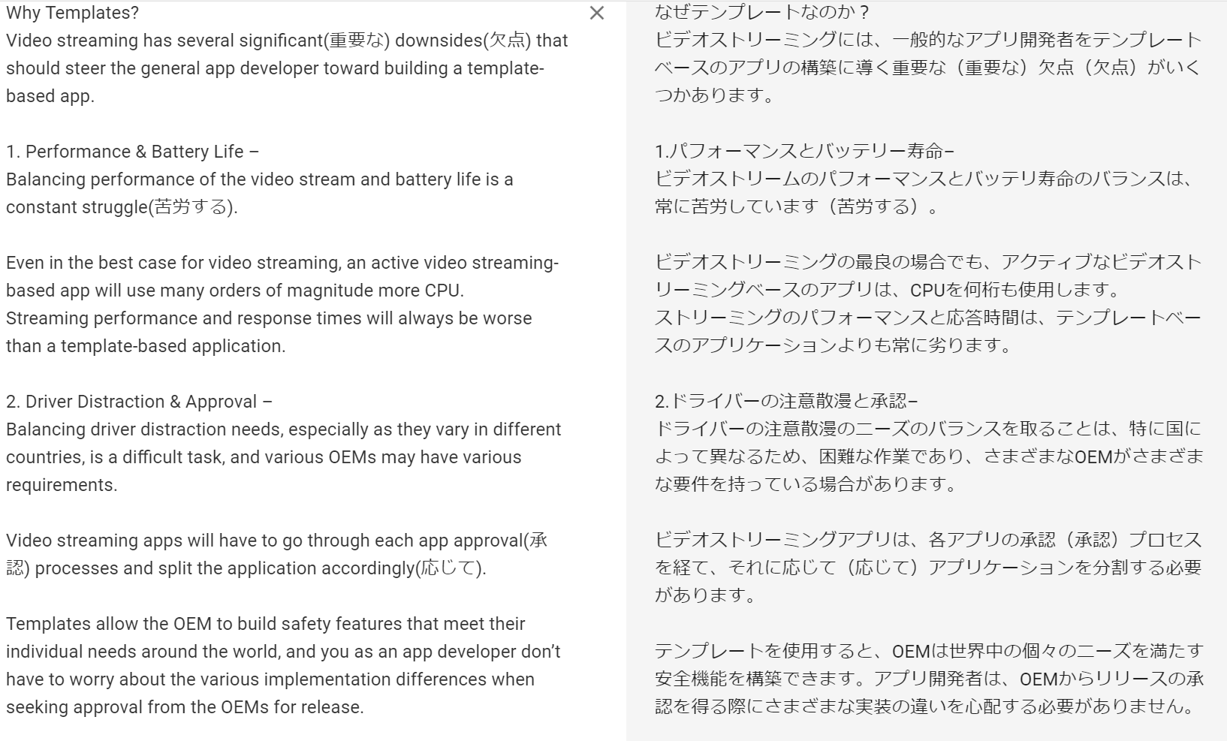
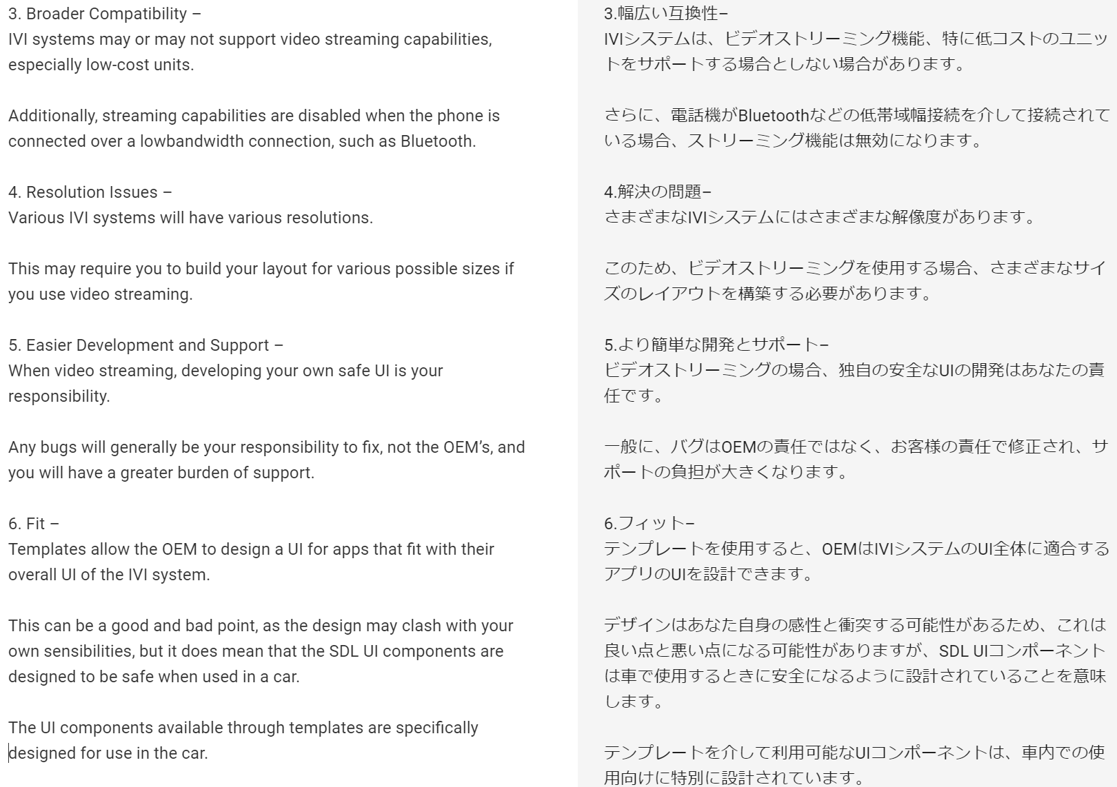
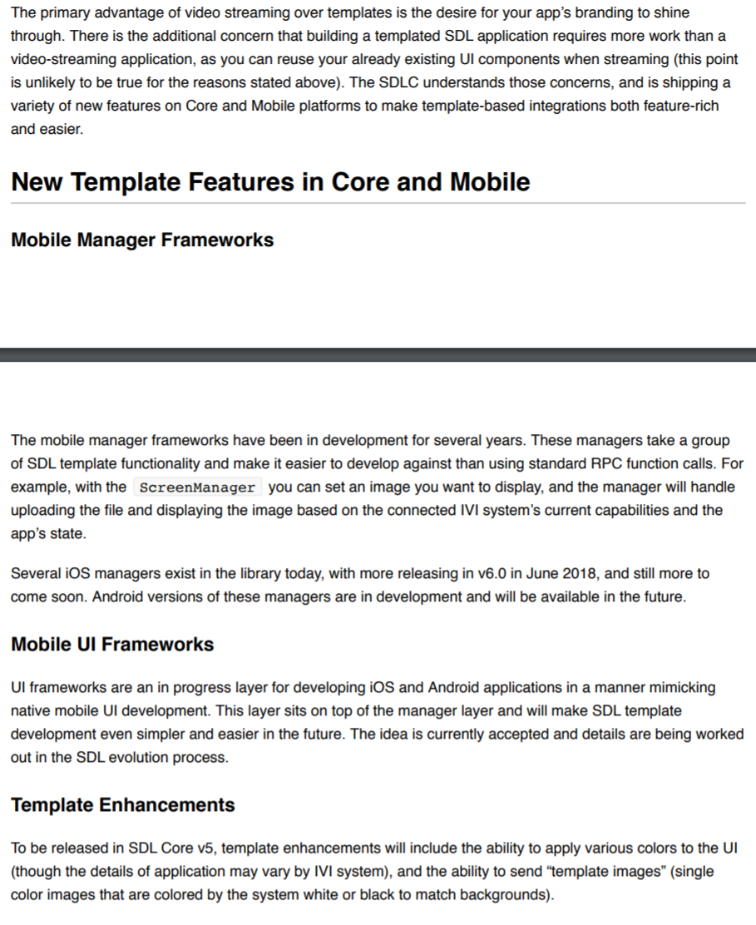
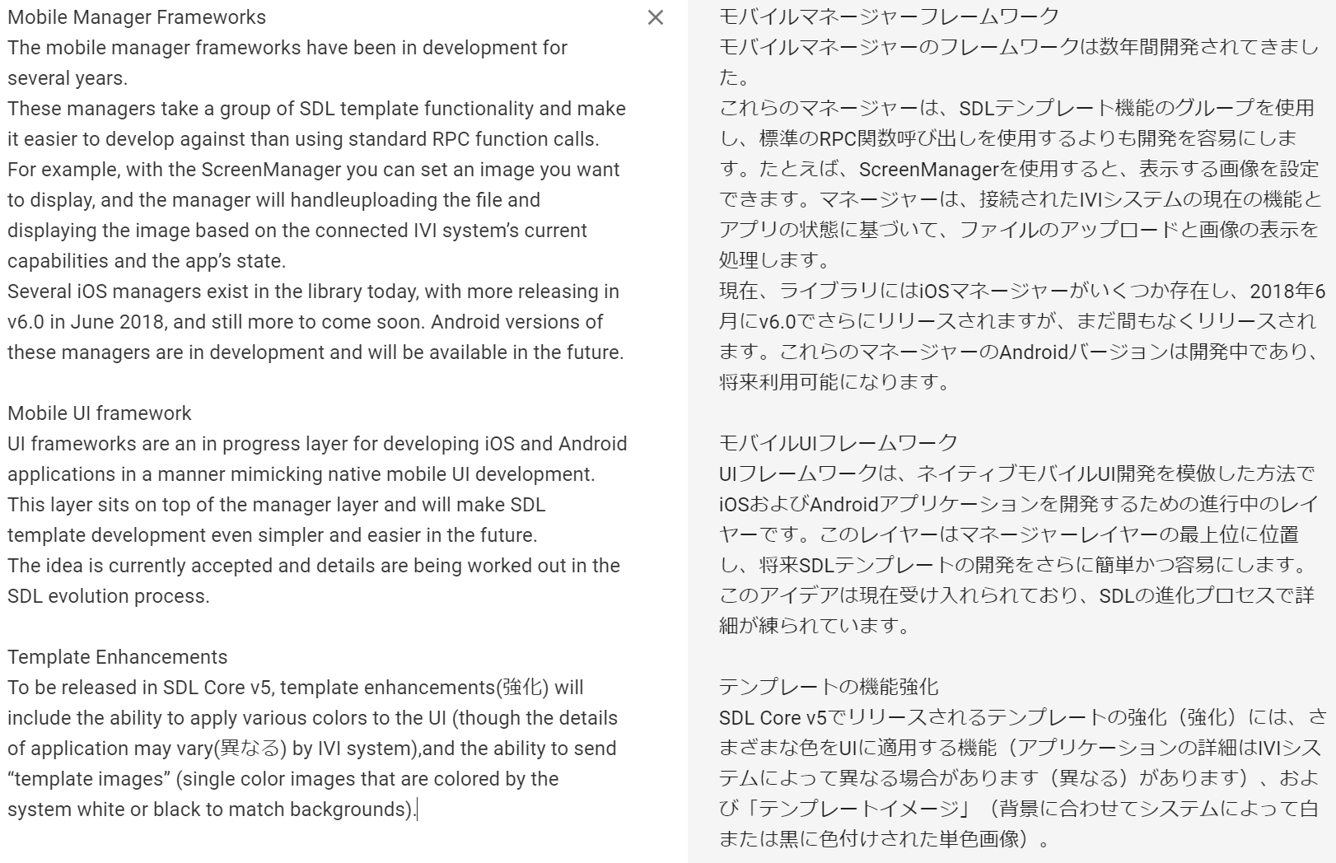
https://d83tozu1c8tt6.cloudfront.net/media/resources/templates_vs_video_streaming.pdf

Sheet2
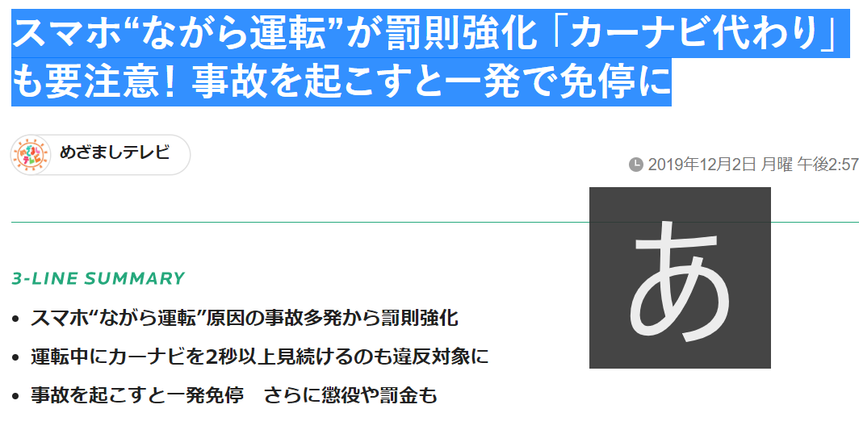
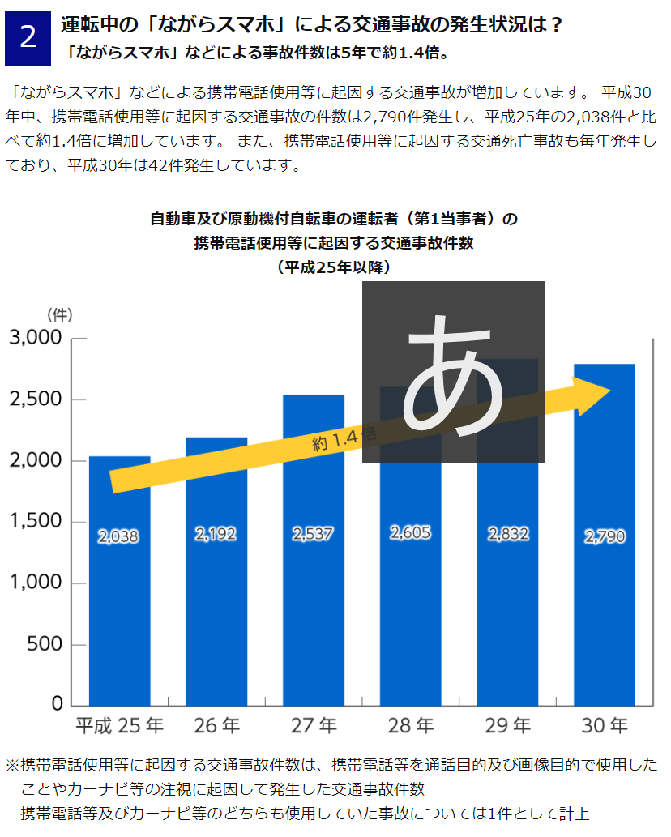
運転中の「ながらスマホ」が厳罰化！ 違反点数が3倍、反則金も高額に！ 一発免停も！
 | https://www.gov-online.go.jp/useful/article/201707/2.html
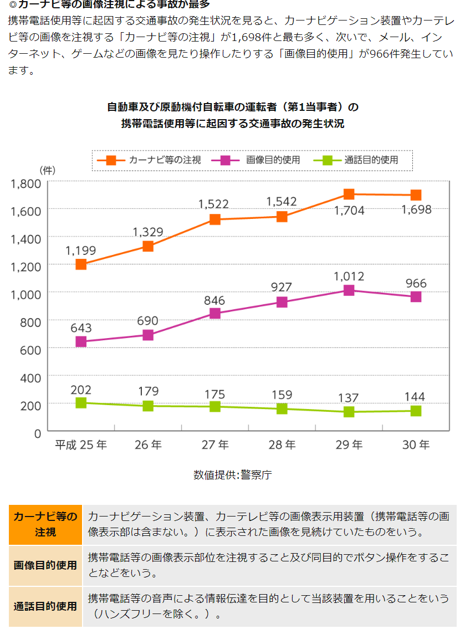

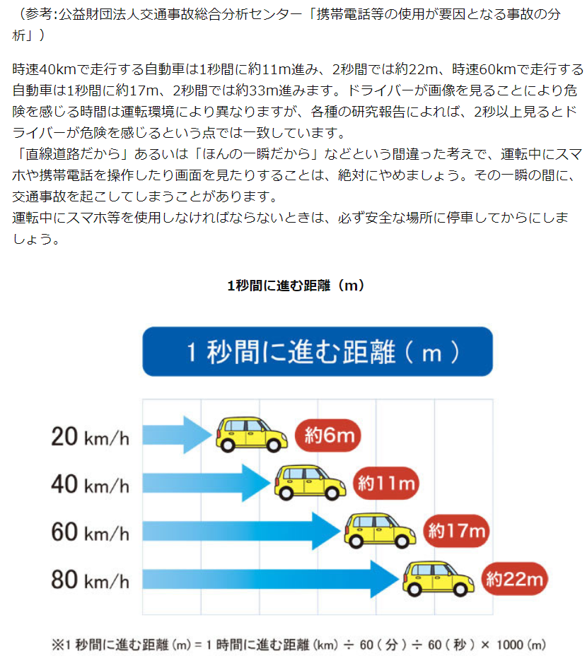

スマホ“ながら運転”が罰則強化 「カーナビ代わり」も要注意！ 事故を起こすと一発で免停に
 | https://www.fnn.jp/posts/00049198HDK/201912021457_MEZAMASHITelevision_HDK

